ゲームレイアウト
DJ 陰陽師 a.k.a 安倍晴明_仕様書_オプション

仕様書：ゲームレイアウト

トップページ
 | ゲームレイアウト
ゲームリソース

ゲームレイアウト
 | オプション画面の選択項目
操作方法_ 選択項目

操作方法_ 入力切替 | リソースリスト |  | シーンの説明

 | 種類 | 使用リソース | オプション画面のイメージ。各種項目の設定を行う事が可能。項目名の名称は仮置き。
 | 2D | オプション画面背景
 |  | BGMロゴ
 |  | 効果音ロゴ | レイアウトのイメージ
 |  | 入力切替ロゴ
１９２０
 |  | 確定ロゴ | 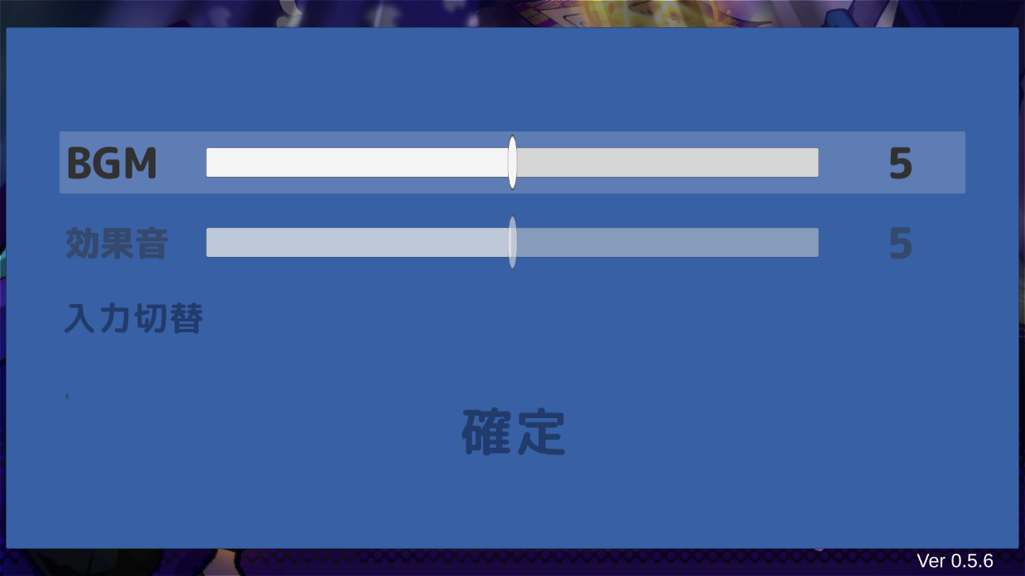
 |  | 選択時の背景
 |  | 0～9のロゴ

１０８０

 | SE | 決定用のSE
 |  | キャンセル用SE

 | BGM | タイトル画面BGM

 | オプションの入力切替画面

 | リソースリスト |  | シーンの説明

 | 種類 | 使用リソース | オプションの入力切替画面のイメージ。XBox360コントローラーとDDJ-200のDJコントローラーのどちらかを入力を読み取る画面。項目名の名称は仮置き。
 | 2D | タイトル画面背景
 |  | Xbox360のテキストロゴ
 |  | DDJ-200のテキストロゴ | レイアウトのイメージ
 |  | 操作するデバイスの案内ロゴ
 |  |  | 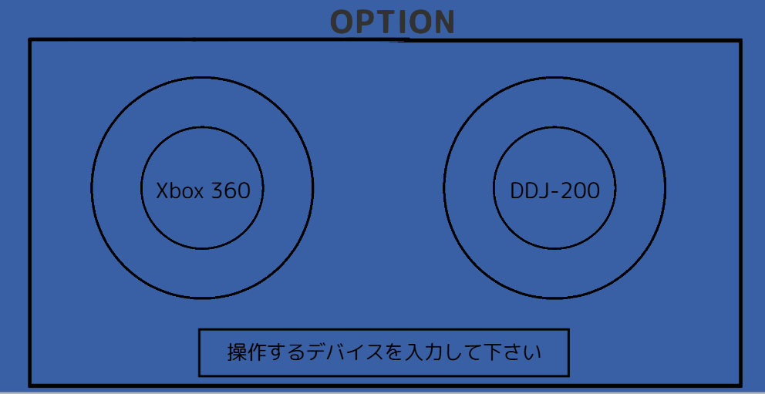
１９２０

１０８０

 | SE | 決定用のSE

 | BGM | タイトル画面BGM

操作方法_選択項目
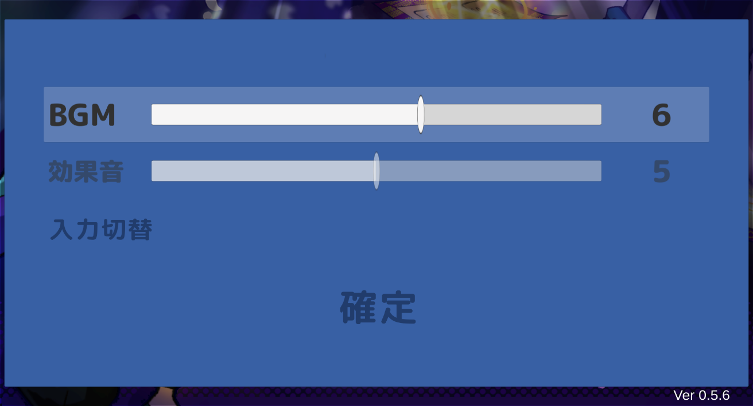
DJ 陰陽師 a.k.a 安倍晴明_仕様書_オプション

仕様書：操作方法_選択項目

トップページ
 | 操作方法_オプション画面の遷移と操作
ゲームリソース

ゲームレイアウト |  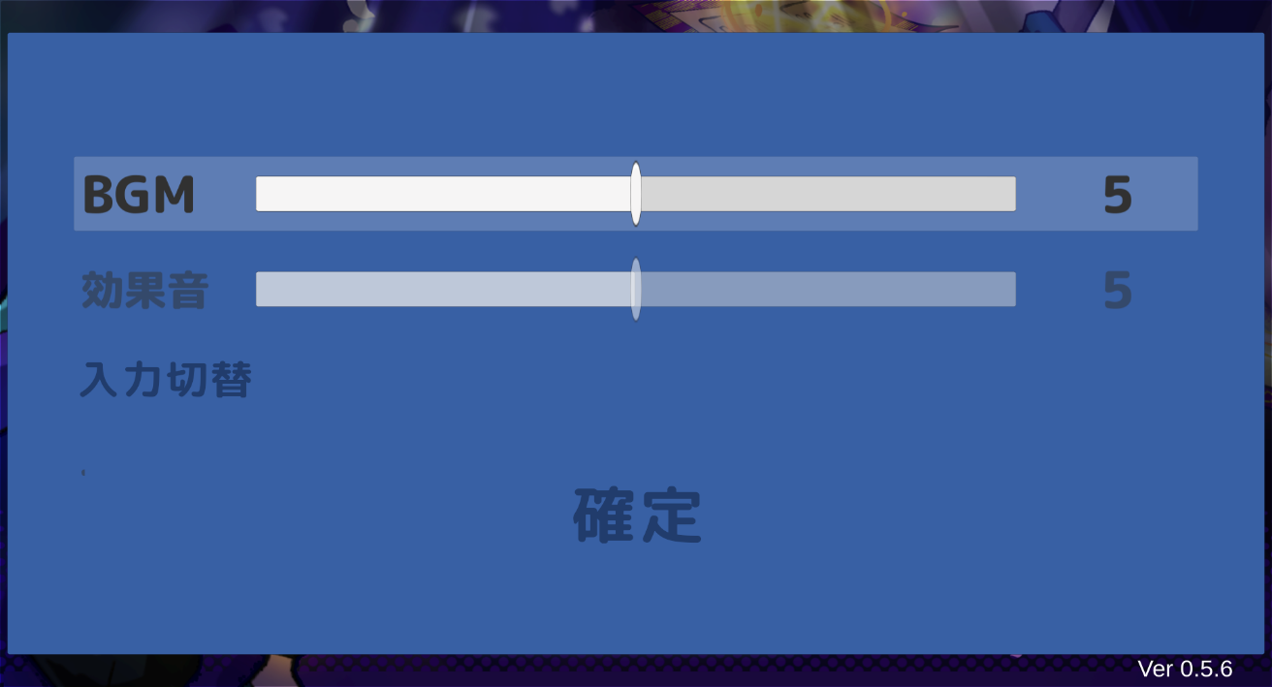

画面のイメージ
操作方法_ 選択項目

操作方法_ 入力切替
オプションを選択した状態で決定ボタンを押す。
オプション画面に遷移する。

■DJコントローラー場合
PLAY/PAUSEボタン押下でオプション画面に遷移する。

①
■XBoxコントローラー
Aボタン押下でオプション選択画面に遷移する。

画面のイメージ

PUSH GAME STARTに遷移した時、DJコントローラー 又は
XBoxコントローラーで操作して各項目を選択する事が出来る。

■DJコントローラー場合
ターンテーブルを時計回りに動かす事で一つ下の項目を選択する事が
できる。(②)
ターンテーブルを反時計周りに動かす事で一つ上の項目を選択する事が
できる。(③)

②
③
■XBoxコントローラーの場合
十字キーの下ボタン押下で一つ下の項目を選択する事ができる。(②)
十字キーの上ボタン押下で一つ上の項目を選択する事ができる。(③)

画面のイメージ
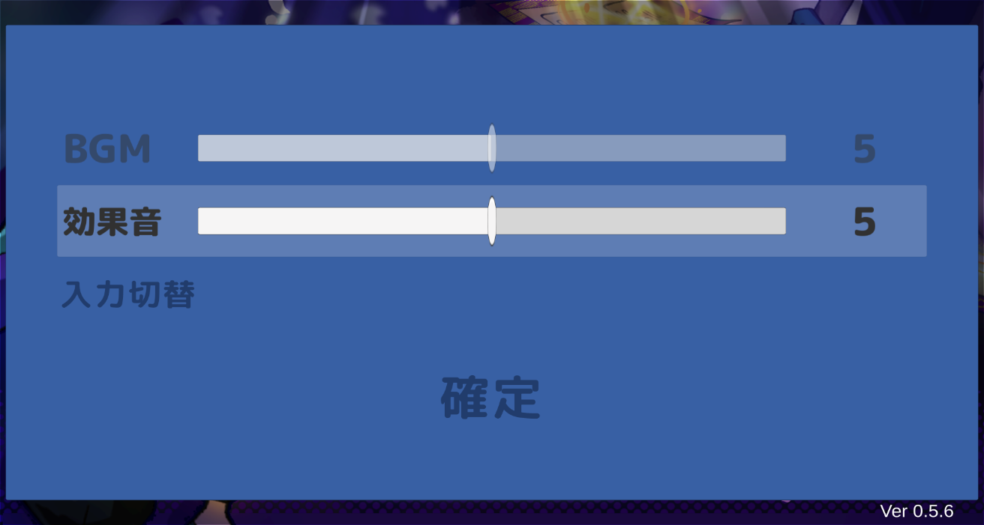

■オプションの項目
BGM：ゲーム内BGMの音量を調整する。
効果音：ゲーム内効果音の音量を調整する。
入力切替：XBoxコントローラー 又は DJコントローラーの入力デバイス変更を行う。

画面のイメージ
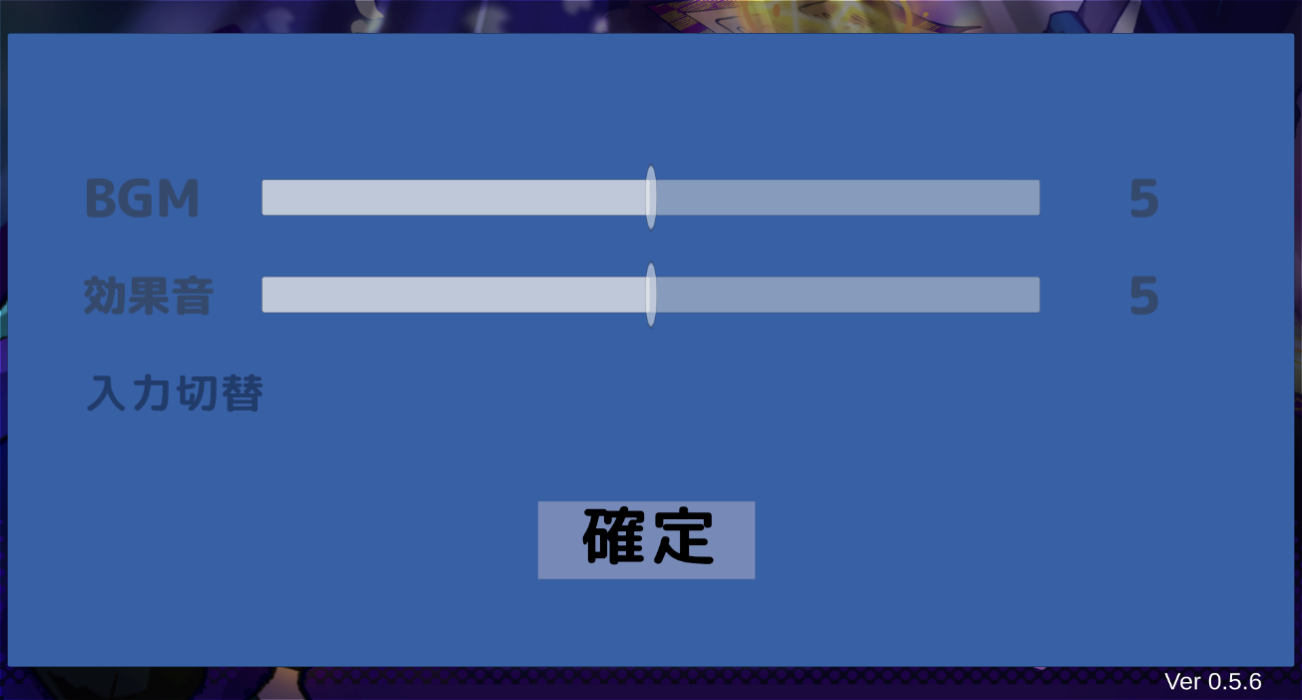
確定を選択した状態で決定ボタンを押す。
設定した項目が保存されて、タイトルの選択項目に遷移する。

④

画面のイメージ

画面のイメージ

■DJコントローラー,XBoxコントローラー共通
ゲーム開始を選択している時、上方向に選択する事はできず、
確定に移動しない。

画面のイメージ

■DJコントローラー,XBoxコントローラー共通
確定を選択している時、下方向に選択する事はできず、
BGMに移動しない。

 | 操作方法_BGMと効果音の調整

BGM又は効果音を選択した状態で決定ボタンを押す。(①)
決定ボタンを押した後に数値を調整する事ができる。
※決定ボタンを押すまでは調整できない。
再度、決定ボタン 又はキャンセルボタンを押す事で項目決定を解除する。(④)
どちらのボタンで解除しても変更後の数値となる。
画面のイメージ

■DJコントローラーの場合
PLAY/PAUSEボタン押下：決定
CUEボタン押下：キャンセル

■XBoxコントローラーの場合
Aボタン押下：決定
Bボタン押下：キャンセル

①
④

※項目決定する前と後の状態について、画像のイメージでは変化が無い為、要調整。

画面のイメージ

■DJコントローラー場合
ターンテーブルを時計回りに動かす事で一つ数値を上げる事ができる。(②)
ターンテーブルを反時計周りに動かす事で一つ数値を下げる事ができる。(③)

■XBoxコントローラーの場合
十字キーの右ボタン押下で一つ数値を上げる事ができる。(②)
十字キーの左ボタン押下で一つ数値を下げる事ができる。(③)

②
③

画面のイメージ

操作方法_入力切替
DJ 陰陽師 a.k.a 安倍晴明_仕様書_オプション

仕様書：操作方法_入力切替

トップページ
 | 操作方法_入力切替の遷移
ゲームリソース

ゲームレイアウト | 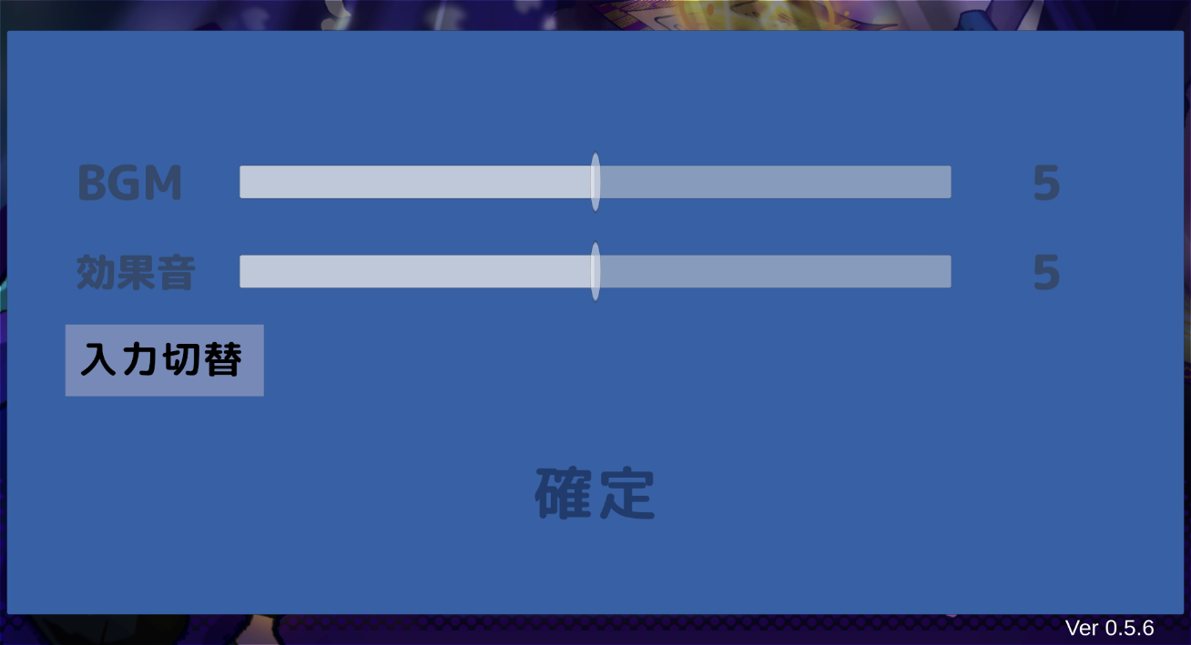

画面のイメージ
操作方法_ 選択項目

オプションを選択した状態で決定ボタンを押す。
入力切替画面に遷移する。
操作方法_ 入力切替

■DJコントローラー場合
PLAY/PAUSEボタン押下で入力切替画面に遷移する。

■XBoxコントローラー
Aボタン押下で入力切替選択画面に遷移する。

画面のイメージ

ゲーム起動時、入力デバイスの登録が未完了の場合も
入力切替画面に遷移する。

 | 入力デバイス登録_DJコントローラー(DDJ-200)

画面のイメージ

入力切替画面でDJコントローラーのデバイス登録を行う。

DJコントローラーで任意のボタンを連続押し(3秒間)する事で
デバイス登録が完了する。(時間は要調整)
連続押しを行っている間はゲージが溜まる。

①

画面のイメージ
①１秒経過時のゲージ

②

画面のイメージ

②２秒経過時のゲージ

③

画面のイメージ

③３秒経過時のゲージ

DJコントローラーのデバイス登録が完了した時、ゲームを再起動する。

ゲーム再起動

 | 入力デバイス登録_Xbox コントローラー(Xbox 360)

画面のイメージ

入力切替画面でXboxコントローラーのデバイス登録を行う。

Xboxコントローラーで任意のボタンを長押し(3秒間)する事で
デバイス登録が完了する。(時間は要調整)
長押しを行っている間はゲージが溜まる。

①

画面のイメージ
①１秒経過時のゲージ

②

画面のイメージ

②２秒経過時のゲージ

③

画面のイメージ

③３秒経過時のゲージ

Xboxコントローラーのデバイス登録が完了した時、ゲームを再起動する。

ゲーム再起動

 | 入力デバイス登録_入力受付

画面のイメージ

入力切替画面はDJコントローラー/Xboxコントローラーの
どちらかの入力のみ受け付ける。 (排他制御)

画面のイメージ

両方の入力を受け付ける事はできない。
例：Xboxコントローラーでボタンを長押ししている時に
DJコントローラーでボタンを連続押ししても、
DJコントローラーの入力は受け付けない。

画面のイメージ

■DJコントローラー,XBoxコントローラー共通
DJコントローラー/XBoxコントローラーで入力を受け付けている途中で
ボタンを離した場合、ゲージが減少する。

①

画面のイメージ

①１秒経過時のゲージ

②

画面のイメージ

②２秒経過時のゲージ

ゲージが０になった時、デバイスを受け付けるまで１秒の
待機時間が発生する。(時間は要調整)

